申込書
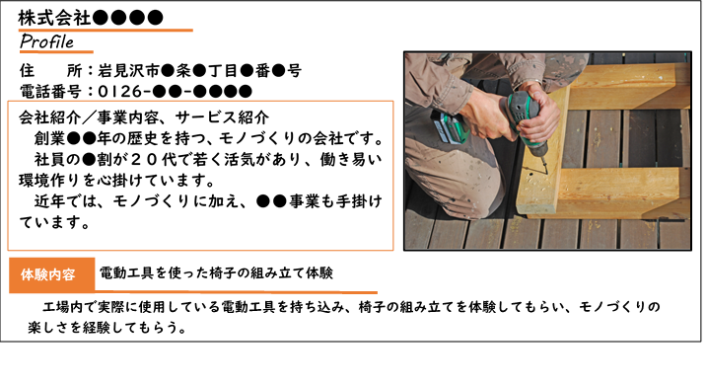
社名

１会社情報
社名 |  |  |  | 社員数 | 総社員数
 |  |  |  |  | 事業所
代表者名 |  |  |  |  | （内女性）
事業所 |  |  |  | ＴＥＬ
所在地 |  |  |  | ＦＡＸ
本社 |  |  |  | ＴＥＬ
所在地 |  |  |  | ＦＡＸ
業種 |  |  |  | 採用担当者 | 役職
事業内容 |  |  |  |  | 氏名
 |  |  |  |  | 連絡先
創業年月 |  |  |  | メール
資本金 |  |  |  | ホームページ

２募集内容
 |  | 募集職種① | 募集職種② |  | 募集職種③
職種
仕事内容
人数
雇用形態 |  | □正社員 □契約社員 | □正社員 □契約社員 |  | □正社員 □契約社員
 |  | □パート □季節 □派遣 | □パート □季節 □派遣 |  | □パート □季節 □派遣
 |  | □その他（ ） | □その他（ ） |  | □その他（ ）
雇用期間 |  | □有 □無 | □有 □無 |  | □有 □無
学歴 | 中途 | □不問 | □不問 |  | □不問
 | 採用 | □高校 □短大 □大学 □専門 | □高校 □短大 □大学 □専門 |  | □高校 □短大 □大学 □専門
 | 新卒 | □不問 | □不問 |  | □不問
 | 採用 | □高校 □短大 □大学 □専門 | □高校 □短大 □大学 □専門 |  | □高校 □短大 □大学 □専門
勤務時間
賃金 | 形態 | □月給 □時給 □その他 | □月給 □時給 □その他 |  | □月給 □時給 □その他
 | 金額
賞与 |  | □有 □無 | □有 □無 |  | □有 □無
交通費
休日 |  | □定休（土日祝） □不定休 | □定休（土日祝） □不定休 |  | □定休（土日祝） □不定休
未経験者採用 |  | □可 □不可 | □可 □不可 |  | □可 □不可
必要な資格
就業場所
加入保険 |  | □雇用 □健康 □年金 | □雇用 □健康 □年金 |  | □雇用 □健康 □年金
ハロワーク 求人登録 |  | □登録済（№ ） | □登録済（№ ） |  | □登録済（№ ）
 |  | 登録予定（□有 □無） | 登録予定（□有 □無） |  | 登録予定（□有 □無）
会社ＰＲ
体験・展示内容 （具体的に記入してください）
当日配布冊子用写真（会社イメージや作業イメージの写真をご提供ください）

当日配布冊子イメージ

㈱●●
株式会社●●●●

１会社情報
社名 |  | 株式会社●●●● |  | 社員数 | 総社員数 | ●● 名
 |  |  |  |  | 事業所 | ●● 名
代表者名 |  | 代表取締役 ●● ●● |  |  | （内女性） | ●● 名
事業所 |  | 068－●●●● |  | ＴＥＬ | 0126ー●●ー●●●●
所在地 |  | 岩見沢市●●●●● |  | ＦＡＸ | 0126ー●●ー●●●●
本社 |  | 068－●●●● |  | ＴＥＬ | 0126ー●●ー●●●●
所在地 |  | 岩見沢市●●●●● |  | ＦＡＸ | 0126ー●●ー●●●●
業種 |  | ●●業、●●業、●●業 |  | 採用担当者 | 役職 | ●●
事業内容 |  | ●●を中心に●●を実施 ●●の分野にも進出 |  |  | 氏名 | ●● ●●
 |  |  |  |  | 連絡先 | 090-●●●●
創業年月 |  | 平成●●年月 |  | メール | ●●＠●●.jp
資本金 |  | ●●万円 |  | ホームページ | https://www.●●●●●●●

２募集内容
 |  | 募集職種① | 募集職種② |  | 募集職種③
職種 |  | 土木技術職 | 一般事務（パートタイム） |  | ●●●●
仕事内容 |  | 現場管理 | 書類作成、整理、窓口対応等 |  | ●●●●
人数 |  | １名 | １名 |  | ●名
雇用形態 |  | ■正社員 □契約社員 | □正社員 □契約社員 |  | □正社員 □契約社員
 |  | □パート □季節 □派遣 | ■パート □季節 □派遣 |  | □パート □季節 □派遣
 |  | □その他（ ） | □その他（ ） |  | ■その他（ ●●●● ）
雇用期間 |  | □有 ■無 | ■有 □無 |  | ■有 □無
学歴 | 中途 | □不問 | ■不問 |  | ■不問
 | 採用 | ■高校 □短大 □大学 □専門 | □高卒□短大卒□大卒□専門卒 |  | □高卒□短大卒□大卒□専門卒
 | 新卒 | □不問 | ■不問 |  | ■不問
 | 採用 | ■高校 □短大 □大学 □専門 | □高校 □短大 □大学 □専門 |  | □高校 □短大 □大学 □専門
勤務時間 |  | 7:30～17:00 | 9:30～17:00 |  | ●:●●～●:●●
賃金 | 形態 | ■月給 □時給 □その他 | □月給 ■時給 □その他 |  | □月給 □時給 ■その他
 | 金額 | 200,000円～350,000円 | 1,000円 |  | 日給 7,000円
賞与 |  | ■有 □無 | ■有 □無 |  | □有 ■無
交通費 |  | ●●円を上限として支給（月額） | ●●円を上限として支給（月額） |  | 無
休日 |  | ■定休（土日祝） □不定休 | ■定休（月火） □不定休 |  | □定休（ ） ■不定休
未経験者採用 |  | □可 ■不可 | ■可 □不可 |  | ■可 □不可
必要な資格 |  | 土木施工管理技士2級以上 | 自動車免許 |  | 特になし
就業場所 |  | 岩見沢市 | 事業所内 |  | ●●●●
加入保険 |  | ■雇用 ■健康 ■年金 | ■雇用 ■健康 ■年金 |  | □雇用 □健康 □年金
ハロワーク 求人登録 |  | ■登録済（№ ●●● ） | □登録済（№ ） |  | □登録済（№ ）
✓
 |  | 登録予定（□有 □無） | 登録予定（■有 □無） |  | 登録予定（□有 ■無）
希望ブース |  | □ Ａ 約3m×約3m |  | □ Ｂ 約3m×約6m
会社ＰＲ |  | 創業●●年の歴史を持つ、モノづくりの会社です。 社員の●割が２０代で若く活気があり、働き易い環境作りを心掛けています。 近年では、モノづくりに加え、●●事業も手掛けています。
体験・展示内容 （具体的に記入してください） |  | 電動工具を使った椅子の組み立て体験 工場内で実際に使用している電動工具を持ち込み、椅子の組み立てを体験してもらい、モノづくりの楽しさを経験してもらう。
当日配布冊子用写真（会社イメージや作業イメージの写真をご提供ください）

当日配布冊子イメージ

